Sheet1
TEHNISKAIS - FINANŠU PIEDĀVĀJUMS
Nr.p.k. | Prece | Vadība Mehāniskā | Preces attēls | Pretendenta tehniskais piedāvājums | Preces ražotājs un modelis | Cena par vienību EUR bez PVN
1. | Mikroviļņu krāsns | Krāsa: Sudraba/vai cita Vadība: Mehāniskā Tilpums (l): 19,6 Mikroviļņu jauda (W): 700 Taimeris (min): 35 Izmērs (PxAxDz) mm: 440x258x330 | 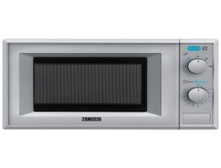
2. | Mikroviļņu krāsns | Durvju atvēršanas mehānisms: Piespiežama poga Automātiskas atkausēšanas programmas pēc svara Gatavošanas beigu skaņas signāls Elektronisks pulkstenis ar taimeri Iekšējs apgaismojums Tehniskie dati: Neto tilpums, l - 18.5 A x P x D, mm: 287x485x422 Grils: Jā Tilpne: Krāsots tērauds Piederumi komplektācijā: Grila reste, Zemās grila restes Pieslēguma jauda, W: 1250 Tīkla spriegums, V: 230 Gatavošana: Grill, Microwave, Microwave & Grill Drošinātājs, A: 10 Rotējošā šķīvja diametrs, mm: 270
3. | Tosteris | Krāsa: Metāliska/vai cita Jauda (W) 950 Vada garums (m): 0,85 2 metāl. atveres 2 funkcijas Matēts metāls/sarkana; Plata atvere Regulējami grauzdēšanas līmeņi | 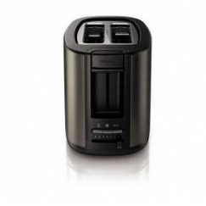
4. | Gludeklis | Krāsa: Metāliska/vai cita Jauda (W) 800-3100 Atkaļķošanas sistēma -ir Vada garums (m) 2-3m Trauka tilpums-0.3-0.5l
5. | Kafijas automāts (Kafijas pupiņu) | Krāsa: Melna/sudraba Jauda (W)- 1850 Sūkņa spiediens- 15 bar Taustiņu vadības panelis ar displeju-Ir Automātiskais atkaļķošanas režīms- Ir Automātiskais skalošanas/tīrīšanas režīms-Ir Iebūvētas kafijas dzirnaviņas- Ir Kafijas pupiņu konteiners-250 g Noņemams ūdens konteiners 2,5 l Izmēri (mm) 215x381x430 Papildus informācija Vienlaicīgi var pagatavot divas kafijas tasītes, kapučīno pagatavošana tiek atvieglota ar iebūvētas kapučīno iekārtas palīdzību-Lietošanas instrukcija - latviešu valodā
6. | Putekļu sūcējs | Darba platums (mm) 380 Darba platums (cm) 38 Gaisa plūsma (l/s) 48 Vakuums (mbar/kPa) 250 / 25 Tvertnes tilpums (l) 5,5 Maks. nominālā patēriņa jauda (W) 1200 Standarta platums 35 Skaņas spiediena līmenis (dB(A)) 67 Birstes motora jauda (W) 150 Turbīnas jauda (W) 1200 Frekvence (Hz) 50 - 60 Spriegums (V) 220 - 240 Svars (kg) 9,5 Svars bez piederumiem (kg) 8,7 Izmēri (G x P x A) (mm) 391 x 351 x 1142 Energoefektivitātes klase C Aprīkojums Uzgalis šķirbām Mīksto mēbeļu uzgalis Sūkšanas caurule noņemama Gofrēta iesūkšanas šļūtene Filtra maiss, Flīss Filtra stāvokļa indikators Rokturis Augstumā regulējams rokturis Ruļļu birste, standarta, 1 gabals
7. | Putekļu sūcējs ar turbo birsti | Putekļu sūcējam jābūt ar ūdens filtru Hepa filtru lielo uzgali -1gab. mazo uzgali -2gab, kāta garumam regulējamam sprauslu iekšējais diametrs -35mm. ūdens tvertne -1,7litri
8. | Hepa filtrs putekļu sūcējam ar turbo birsti | Tehniskās specifikācijas 7. pozīcijai
9. | Iebūvējams elektriskās cepeškrāsns komplekts ar virsmu | Cepeškrāsns veids-elektriskā daudzfunkcionālā Krāsa-Virsma - Melna Cepeškrāns – Elektronerģijas klase: A+++ Cepeškrāns - Nerūsējošā tērauda Cepeškrāsns tilpums (l) 53 Cepeškrāsns izmēri, mm (AxPxDz) 590x594x560 Vadība Mehāniskā Cepeškrāsns apgaismošana Ir Vadība Mehāniskā Cepeškrāsns apgaismošana Ir Vadības panelis Vadības rokturi Piederumi 1 režģis, 1 cepešpanna Virsma-Elektriskā Virsmas izmēri, mm (AxPxDz) 45x590x520 Sildriņķu skaits – 4 (divas paplašināmās zonas) Apmale-Nav Taimeris- nav | 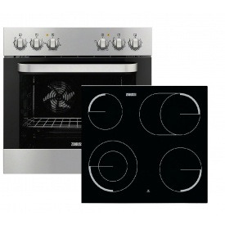
10. | Trauku mazgājamā mašīna | Ielādēšanas tips: Front Ietilpība 13 trauku komplekti Augstums,cm: 85 Platums,cm: 60 Dziļums,cm: 62.5 Elektronerģijas klase: A+++ Temperatūru skaits-4 Programmu skaits-5 Krāsa: Balta vai analoga Nodrošinājums pret applūdi: Jā Skaņa ne lielāka par 42db Lietošanas instrukcija - latviešu valodā | 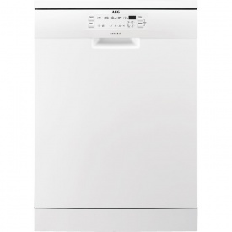
11. | Ledusskapis (vidējais) | Tilpums 225 l saldētava 61 l, Izmērs: 154x60x60 cm, rūdīta stikla plaukti, A+++ klase trokšņa līmenis: 41 dB atkausēšanas režīms ledusskapī: automātiski atkausēšanas režīms saldētavā: rokas lietošanas instrukcija - latviešu valodā durvju skaits-2 NoFrost: nē
12. | Ledusskapis (lielais) | Tilpums 337 l saldētava 111L svaigo produktu uzglabāšanas tilpums-226l atkausēšanas režīms ledusskapī: automātiski atkausēšanas režīms saldētavā: rokas Izmērs: 184x59.5x64.7 cm rūdīta stikla plaukti A++ klase trokšņa līmenis: 40 Db lietošanas instrukcija - latviešu valodā durvju skaits-2 NoFrost: nē | 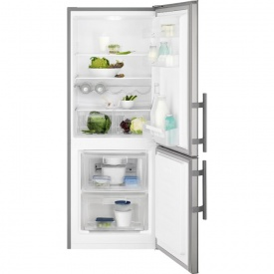
13. | Ledusskapis (mazais) | augstums: 85 cm svars: 28 kg saldētavas tilpums: 10 L kopējā ietilpība: 96 L platums: 50 cm dziļums: 50 cm maināmas durvis: jā atkausēšanas režīms ledusskapī: automātiski klimatiskā klase: N saldēšanas spēja: 2 kg / 24st atkausēšanas režīms saldētavā: rokas NoFrost: nē enerģētiskas efektivitātes klase: A+ rūdīta stikla plaukti: jā saldētavas izvietojums: augšā kompresoru skaits: 1 ledusskapja veids: viendurvju enerģijas patēriņš: 164 KWh/gadā trokšņa līmenis: 39 dB displejs: nav elektroniskā vadība: nē lietošanas instrukcija – latviešu valodā | 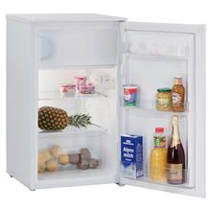
14. | Ledusskapis | Platums: 48 cm Augstums: 82 cm Garums: 53 cm Elektroenerģijas klase: A+ Gada enerģijas patēriņš: 118 kWh Ledusskapja tilpums: 86 l Saldētava: Kopējais tilpums:4 l Sasaldēšanas jauda: 1 kg/24h
15. | Veļas mazgājamā mašīna ar LCD displeju | Ielādēšanas tips: Front Ietilpība 8-9 kg Augstums, cm: 85 Platums, cm: 60 Dziļums, cm: 59 Centrifūgas apgr./min: 1200-1400 Elektronerģijas klase: A+++ Mazgāšanas klase: A; Krāsa: Balta Nodrošinājums pret applūdi: Jā Skaņa ne lielāka par 52db Lietošanas instrukcija - latviešu valodā | 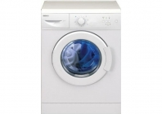
16. | Veļas žāvējamā mašīna ar LCD displeju | Centrifūgas apgriezieni minūtē: 1200; Veļas ietilpība, kg: 8; Vadība: Elektroniskā A; Mazgāšanas klase: A; Elektroenerģijas klase: A++ Enerģijas patēriņš , kWh: 250 Platums, cm: 60 Dziļums, cm: 60 Svars 60kg Skaņa ne lielāka par 64 db; Lietošanas instrukcija - latviešu valodā | 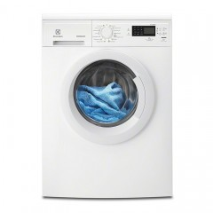
17. | Trauku mazgājamā mašīna ar LCD displeju | Mazgājamo trauku komplekts -14 k. elektrības klase A+++, ar patēriņu ne lielāku par -0,83kw./st. trauku plauktu skaits -3 gab. smidzinātāju skaits -3 gab. žāvēšanas klase –A programmu skaits -5 gab. svars -58kg platums -60cm dziļums -60cm augstums -85cm skaņa nelielāka par -46dB
18. | Profesionālā trauku mazgājamā mašīna | Trauku mazgājamā mašīna, izgatavota no AISI 304 nerūsējošā tērauda; Ražība 30 trauku kasetes, jeb 540 trauku vienības stundā, ārējie izmēri 600x610x820mm, mazgāšanas telpas izmēri 500x500x330mm, elektriskais pieslēgums 400V3N/50hz 5,35 Kw, mazgāšanas tvertnes tilpums 33 litri, mazgāšanas tvertnes sildelementu jauda 2,0 Kw, divi mazgāšanas cikli 120 sekundes un 180 sekundes vairāk netīriem traukiem, boilera tilpums 6 litri, boilera sildelementu jauda 4,5 Kw, skalošanas cikls 16 sekundes, ūdens temperatūra pēdējā skalošanas fāzē 82,5 C, iebūvēts noteces sūknis, elektronisks vadības panelis, iebūvēta mazgāšanas līdzekļa pieslēguma vieta, boileris aprīkots ar gaidīšanas režīmu, komplektācijā ietilpst elektrības pievads, kanalizācijas pievads, trauku kasete 18 šķīvjiem – 1 gab. Trauku kasete galda piederumiem – 1gab, lietošanas apraksts latviešu valodā, CE sertifikāts. Ražota ISO 9001 un ISO 14001 sertificētās rūpnīcās, atbilst CE nosacījumiem
19. | Overloks | 3 vai 4 diegu overloks; viegli noņemama darba virsma “brīvās rokas” izveidei; viegli saprotamas norādes diegu ievēršanai; diferenciāla zobiņu kustība perfektai visu veidu audumu virzībai; piemērots dažādu biezumu un veidu audumu apstrādei; viegli nomaināma pēdiņa; izmantojamas standarta šujmašīnu adatas; dūriena garuma un platuma regulēšanas iespējas; ērts rokturis pārnēsāšanai; izmēri: 335mm x 275mm x 298 mm; svars bez iepakojuma 7 kg; apmācības video DVD; 3 gadu garantija | 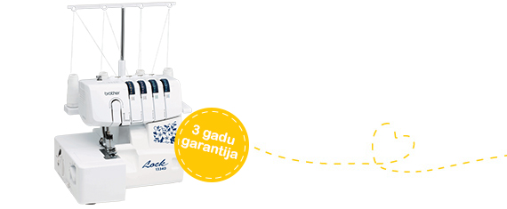
20. | Šujmašīna | Šujmašīna ar mikroprocesora vadību Maksimālais dūriena platums 7 mm Maksimālais dūriena garums 4 mm Kuģīša tips horizontālais rotējošs kuģītis dūrienu veidi 30 Pogcauruma veidi: 2 veidu 1-soļa automātisks pogcaurums Platformas garums 17,5 cm “Brīvā pleca” platformas izmēri (garums / apkārtmērs)10/30 cm Auduma padeves zobiņsviras platums 16 mm Auduma padeves zobiņu sviras atslēgšana- ir Pēdiņas pacēluma augstums (normāls/ maksimālais)-6/10 mm Caurduršanas spēka elektronisks stabilizators- ir Šūšana ar dubulto adatu- ir Diega ievērējs- ir automātisks nostiprinājums- ir Spolītes horizontālais novietojums- ir Spolītes uztīšanas automātiska apturēšana- ir Šūšanas ātrums- līdz 750 dūrienu/minūtē Apgaismojuma veids- LED apgaismojums Jaudas patēriņš- 65 W Mīkstais pārsegs uzglabāšanai Adatas standarts- 130/705H Neto/bruto svars 7,9/8,8 kg Garantija- 3 gadi | 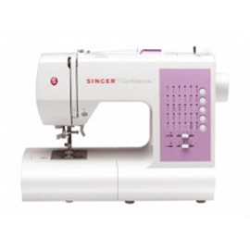
21. | Elektromehāniskā šujmašīna | Elektromehāniskā šujmašīna ar 27 regulējamiem taisnajiem un Zig-Zag dūrieniem. Automātisks 1-soļa pogcaurums. Piemērota visu veidu audumu šūšanas un apģērbu labošanas darbu veikšanai. LED apgaismojums. Vienkāršs apakšējā diega ievēršanas mehānisms. Pusautomātisks augšējā diega ievērējs adatā. 3 gadu garantija Komplektācija: Spolītes x4 Universālā pēdiņa x1 Pogcauruma pēdiņa x1 Pogas piešūšanas pēdiņa x1 Rāvējslēdzēja pēdiņa x1 Apakšmalas slēptā dūriena pēdiņa x1 Adatu komplekts x1 Dubultā adata x1 Papildus spoles turētājs x1 Skrūvgriezis- ovāls x1 Plāksnīte zobiņu nosegšanai x1 Mīkstais mašīnas pārvalks x1
22. | Mūzikas centrs | Mini sistēma Summārā jauda: 1700 W P.M.P.O. jauda: 18700 W Audio atskaņošana Optiskais pievads: CD Atbalstāmie disku nesēji: CD, CD-R, CD-RW, MP3-CD Disku skaits: 1 Audio formāti: CD-DA, MP3-CD, MP3 Pieslēgums: USB uzkrājēja pieslēgums: USB Atmiņas karte x2 Bluetooth: Ir Audio ieeja: AUX In Citi raksturojumi: FM radio: Ir (ar RDS) Displejs: Ir. Krāsa: Melna | 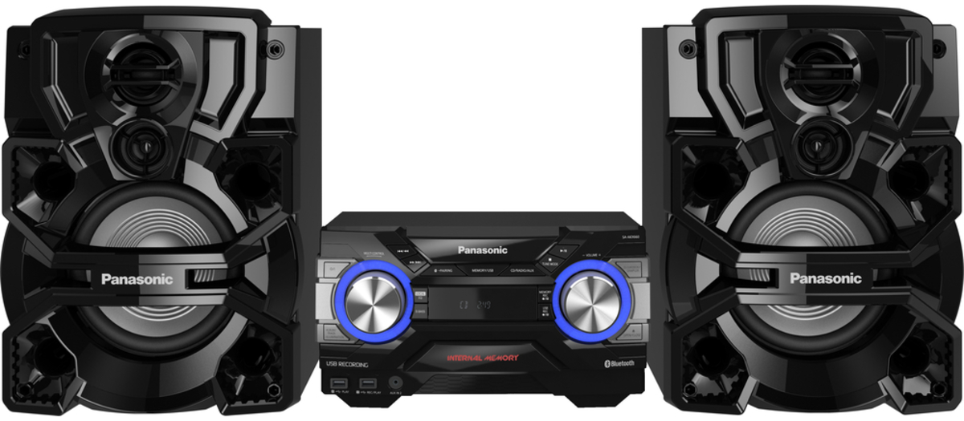
VĒRTĒJAMĀ CENA (EUR BEZ PVN): |  |  |  |  |  | 0.00

